상품제안서
다회용 방수 카메라 iso200 (필름미포함) | 상품코드: F22409

 |  |  |  |  |  |  | 02-412-0044 | www.easy1.co.kr
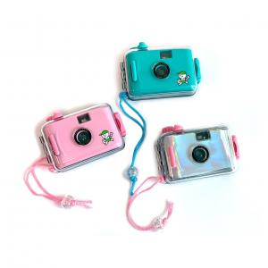

【상세/제작정보】

【인쇄/포장옵션】 | 풀칼라 / 포장불가능

【공급단가】 | 수량 | 300~ | 500~ | 1,000~ | 3,000~ | 5,000~
*VAT별도 | 단가 | 21,060원 | 20,730원 | 20,250원 | 19,440원 | 18,630원

【상품 URL】 | https://easy1.co.kr:443/src/goods_detail.php?gdno=22409

